Лист 1
Прайс-лист
МИР ПРЯЖИ

В валюте: руб. (курс 1).
Цены указаны на 07.08.2020

№ | Номенклатура/ Характеристика номенклатуры | Описание | Изображение | Артикул | Цена | Ед. | Остаток | Ссылка на сайт
 | Доска д/изготовления подарочных пакетов We R Memory Keepers | Доска д/изготовления подарочных пакетов We R Memory Keepers | 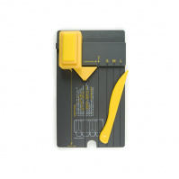 | 71333-3 | 1200.00 |  |  | Изображение
 | Доска д/изготовления подарочных пакетов We R Memory Keepers |  |  |  | 1200.00 | набор | 10 | Изображение
 | Доска для биговки многофункциональная "Рукоделие" (34,4x23x0,95см) | Доска для биговки многофункциональная "Рукоделие" (34,4x23x0,95см) | 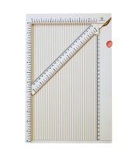 | DDB-01 | 745.04 |  |  | Изображение
 | Доска для биговки многофункциональная "Рукоделие" (34,4x23x0,95см) |  |  |  | 745.04 | набор | 1340 | Изображение
 | Доска для биговки многофункциональная "Рукоделие" DDB-03 (30.5x30.5см) | Доска для биговки многофункциональная "Рукоделие" DDB-03 (30.5x30.5см) | 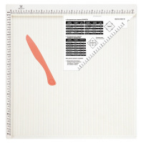 | DDB-03 | 923.95 |  |  | Изображение
 | Доска для биговки многофункциональная "Рукоделие" DDB-03 (30.5x30.5см) |  |  |  | 923.95 | набор | 171 | Изображение
 | Доска для создания бантов "Zutter" 7634 Bow-It-All V2.0 | Доска для создания бантов "Zutter" 7634 Bow-It-All V2.0 | 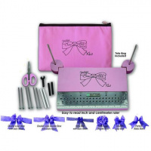 | 7634 | 1462.47 |  |  | Изображение
 | Доска для создания бантов "Zutter" 7634 Bow-It-All V2.0 |  |  |  | 1462.47 | шт | 3 | Изображение
 | Доска для создания конвертов и открыток "Рукоделие" (21,5x16,2x0,7см) | Доска для создания конвертов и открыток "Рукоделие" (21,5x16,2x0,7см) | 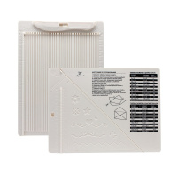 | DDB-02 | 229.90 |  |  | Изображение
 | Доска для создания конвертов и открыток "Рукоделие" (21,5x16,2x0,7см) |  |  |  | 229.90 | набор | 226 | Изображение
 | Доска для создания конвертов и открыток в комплекте с дыроколом угла "Рукоделие" (21,5x16,2x0,7см) | Доска для создания конвертов и открыток в комплекте с дыроколом угла "Рукоделие" (21,5x16,2x0,7см) | 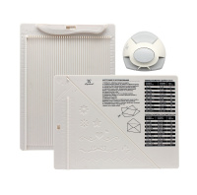 | DDB-K01 | 429.00 |  |  | Изображение
 | Доска для создания конвертов и открыток в комплекте с дыроколом угла "Рукоделие" (21,5x16,2x0,7см) |  |  |  | 429.00 | набор | 185 | Изображение
 | Дырокол We R Memory Keepers | Дырокол We R Memory Keepers | 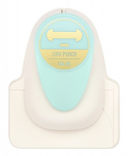 | 660890 | 745.00 |  |  | Изображение
 | Дырокол We R Memory Keepers |  |  |  | 745.00 | шт | 10 | Изображение
 | Дырокол регулируемый на 6 отверстий DR6-01 "Рукоделие" | Дырокол регулируемый на 6 отверстий DR6-01 "Рукоделие" | 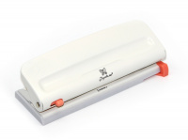 | DR6-01 | 819.50 |  |  | Изображение
 | Дырокол регулируемый на 6 отверстий DR6-01 "Рукоделие" |  |  |  | 819.50 | шт | 83 | Изображение
 | Дырокол угла "Рукоделие" | Дырокол угла "Рукоделие" | 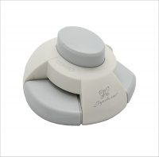 | DFU-01 | 222.20 |  |  | Изображение
 | Дырокол угла "Рукоделие" |  |  |  | 222.20 | шт | 308 | Изображение
 | Запасной блок с лезвиями DAFA к резаку для бумаги | Запасной блок с лезвиями DAFA к резаку для бумаги |  | 2013B | 65.00 |  |  | Изображение
 | Запасной блок с лезвиями DAFA к резаку для бумаги |  |  |  | 65.00 | шт | 296 | Изображение
 | Набор инстументов для творчества "Mr.Painter" РТК-02 | Набор инстументов для творчества "Mr.Painter" РТК-02 | 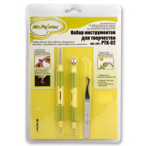 | РТК-02 | 773.50 |  |  | Изображение
 | Набор инстументов для творчества "Mr.Painter" РТК-02 |  |  |  | 773.50 | шт | 1 | Изображение
 | Набор пружин Антик бронза "Zutter" 2774 1,27см 1/2" Antigue Brass 6шт/уп | Набор пружин Антик бронза "Zutter" 2774 1,27см 1/2" Antigue Brass 6шт/уп | 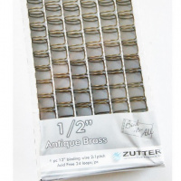 | 2774 | 187.92 |  |  | Изображение
 | Набор пружин Антик бронза "Zutter" 2774 1,27см 1/2" Antigue Brass 6шт/уп |  |  |  | 187.92 | шт | 12 | Изображение
 | Набор пружин Антик бронза "Zutter" 2776 1,9см 3,4" Antigue Brass 6шт/уп | Набор пружин Антик бронза "Zutter" 2776 1,9см 3,4" Antigue Brass 6шт/уп | 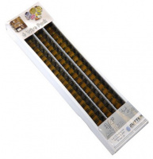 | 2776 | 249.69 |  |  | Изображение
 | Набор пружин Антик бронза "Zutter" 2776 1,9см 3,4" Antigue Brass 6шт/уп |  |  |  | 249.69 | шт | 14 | Изображение
 | Набор пружин серебро "Zutter" 2657 1,27см 1/2" Silver Wire 6шт/уп | Набор пружин серебро "Zutter" 2657 1,27см 1/2" Silver Wire 6шт/уп |  | 2657 | 187.92 |  |  | Изображение
 | Набор пружин серебро "Zutter" 2657 1,27см 1/2" Silver Wire 6шт/уп |  |  |  | 187.92 | шт | 15 | Изображение
 | Нож макетный для бумаги “Рукоделие” NMB-15/01 в комплекте с 2-мя сменными лезвиями (15см) | Нож макетный для бумаги “Рукоделие” NMB-15/01 в комплекте с 2-мя сменными лезвиями (15см) |  | NMB-15/01 | 105.93 |  |  | Изображение
 | Нож макетный для бумаги “Рукоделие” NMB-15/01 в комплекте с 2-мя сменными лезвиями (15см) |  |  |  | 105.93 | шт | 519 | Изображение
 | Ограничитель для биндера "Zutter" 2816 Bind-It-All Space Bar | Ограничитель для биндера "Zutter" 2816 Bind-It-All Space Bar |  | 2816 | 208.80 |  |  | Изображение
 | Ограничитель для биндера "Zutter" 2816 Bind-It-All Space Bar |  |  |  | 208.80 | шт | 22 | Изображение
 | Палочка для биговки "Рукоделие" | Палочка для биговки "Рукоделие" |  | DDB-P01 | 27.07 |  |  | Изображение
 | Палочка для биговки "Рукоделие" |  |  |  | 27.07 | шт | 2859 | Изображение
 | Пластины для биндера "Zutter" 7623 Binding Buddy | Пластины для биндера "Zutter" 7623 Binding Buddy |  | 7623 | 471.54 |  |  | Изображение
 | Пластины для биндера "Zutter" 7623 Binding Buddy |  |  |  | 471.54 | шт | 20 | Изображение
 | Подушечка из поролона на деревянной рукоятке "Mr. Painter" SPB-20, круглая № 20 | Подушечка из поролона на деревянной рукоятке "Mr. Painter" SPB-20, круглая № 20 | 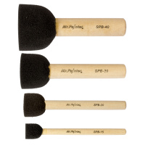 | SPB-20 | 459.00 |  |  | Изображение
 | Подушечка из поролона на деревянной рукоятке "Mr. Painter" SPB-20, круглая № 20 |  |  |  | 459.00 | упак | 1 | Изображение
 | Подушечки из поролона "Mr.Painter" SPB-15 на деревянной рукоятке , круглая размер 15, 20шт. | Подушечки из поролона "Mr.Painter" SPB-15 на деревянной рукоятке , круглая размер 15, 20шт. |  | SPB-15 | 351.00 |  |  | Изображение
 | Подушечки из поролона "Mr.Painter" SPB-15 на деревянной рукоятке , круглая размер 15, 20шт. |  |  |  | 351.00 | упак | 1 | Изображение
 | Резак для бумаги “Рукоделие” RDB-612 (15,2см х 30,5см) | Резак для бумаги “Рукоделие” RDB-612 (15,2см х 30,5см) |  | RDB-612 | 803.00 |  |  | Изображение
 | Резак для бумаги “Рукоделие” RDB-612 (15,2см х 30,5см) |  |  |  | 803.00 | шт | 1885 | Изображение
 | Резак для бумаги гильотинный “Рукоделие” RDB(G)-685 (22см (8.5")) | Резак для бумаги гильотинный “Рукоделие” RDB(G)-685 (22см (8.5")) | 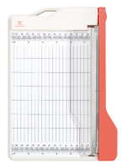 | RDB(G)-685 | 1023.99 |  |  | Изображение
 | Резак для бумаги гильотинный “Рукоделие” RDB(G)-685 (22см (8.5")) |  |  |  | 1023.99 | шт | 565 | Изображение
 | Скобы для степлера We R Memory Keepers | Скобы для степлера We R Memory Keepers | 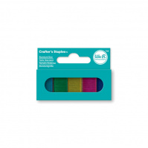 | 71281-7 | 121.00 |  |  | Изображение
 | Скобы для степлера We R Memory Keepers |  |  |  | 121.00 | набор | 1 | Изображение
 | Скобы для сцепок медные "Zutter" 7614 D's Antique Brass | Скобы для сцепок медные "Zutter" 7614 D's Antique Brass |  | 7614 | 126.15 |  |  | Изображение
 | Скобы для сцепок медные "Zutter" 7614 D's Antique Brass |  |  |  | 126.15 | шт | 43 | Изображение
 | Сменные насадки для резака “Рукоделие” RDB-612SN (2шт.) | Сменные насадки для резака “Рукоделие” RDB-612SN (2шт.) | 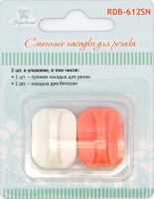 | RDB-612SN | 109.46 |  |  | Изображение
 | Сменные насадки для резака “Рукоделие” RDB-612SN (2шт.) |  |  |  | 109.46 | шт | 20 | Изображение
 | Сменные насадки для резака “Рукоделие” RDB-612SN(R) (2шт.) | Сменные насадки для резака “Рукоделие” RDB-612SN(R) (2шт.) | 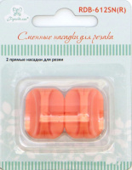 | RDB-612SN(R) | 109.56 |  |  | Изображение
 | Сменные насадки для резака “Рукоделие” RDB-612SN(R) (2шт.) |  |  |  | 109.56 | шт | 317 | Изображение
 | Сумка для брошюровщика и инструментов розовая | Сумка для брошюровщика и инструментов розовая | 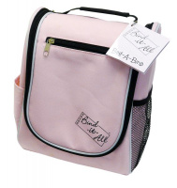 | ZUT 2813 | 1545.12 |  |  | Изображение
 | Сумка для брошюровщика и инструментов розовая |  |  |  | 1545.12 | шт | 1 | Изображение
 | Термоапликатор APL-01 "Micron" + 11 насадок | Термоапликатор APL-01 "Micron" + 11 насадок | 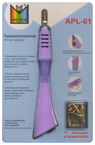 | APL-01 | 1258.50 |  |  | Изображение
 | Термоапликатор APL-01 "Micron" + 11 насадок |  |  |  | 1258.50 | шт | 6 | Изображение
 | Фен электрический для эмбоссинга "Рукоделие" HT03 двухскоростной | Фен электрический для эмбоссинга "Рукоделие" HT03 двухскоростной |  | HT03 | 1118.15 |  |  | Изображение
 | Фен электрический для эмбоссинга "Рукоделие" HT03 двухскоростной |  |  |  | 1118.15 | шт | 1575 | Изображение

